상품제안서
제로마크 포니테일 에코 기프트세트 | 상품코드: S37580

 |  |  |  |  |  |  | 02-713-8555 | www.synergygift.co.kr
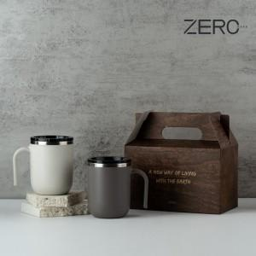

【상세/제작정보】

【인쇄/포장옵션】 | 실크, 레이저 / 전용케이스

【공급단가】 | 수량 | 50~ | 100~ | 500~ | 1,000~ | 2,000~
*VAT별도 | 화이트 | 9,620원 | 9,470원 | 9,250원 | 8,880원 | 8,510원
 | 네이비 | 9,620원 | 9,470원 | 9,250원 | 8,880원 | 8,510원
 | 그레이 | 9,620원 | 9,470원 | 9,250원 | 8,880원 | 8,510원

【상품 URL】 | https://www.synergygift.co.kr:443/src/goods_detail.php?gdno=37580

